ΑΣΚΗΣΗ 4η b
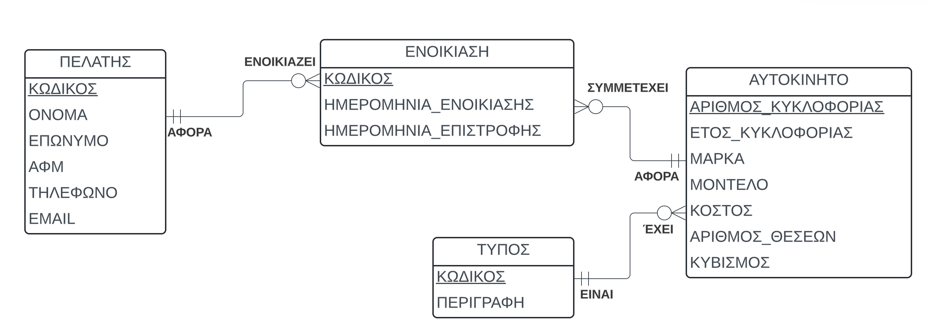
ΠΕΛΑΤΗΣ (ΚΩΔΙΚΟΣ, ΟΝΟΜΑ, ΕΠΩΝΥΜΟ ΑΦΜ, ΤΗΛΕΦΩΝΟ, EMAIL)

ΕΝΟΙΚΙΑΣΗ (ΚΩΔΙΚΟΣ, ΗΜ_ΕΝΟΙΚΙΑΣΗΣ, ΗΜ_ΕΠΙΣΤΡΟΦΗΣ, ΚΩΔΙΚΟΣ_ΠΕΛΑΤΗ, ΑΡΙΘΜΟΣ_ΚΥΚΛΟΦΟΡΙΑΣ)

ΑΥΤΟΚΙΝΗΤΟ (ΑΡΙΘΜΟΣ,ΕΤΟΣ_ΚΥΚΛΟΦΟΡΙΑΣ, ΜΑΡΚΑ, ΜΟΝΤΕΛΟ, ΚΟΣΤΟΣ, ΑΡΙΘΜΟΣ_ΘΕΣΕΩΝ, ΚΥΒΙΣΜΟΣ, ΤΥΠΟΣ)

ΤΥΠΟΣ (ΚΩΔΙΚΟΣ, ΠΕΡΙΓΡΑΦΗ)

ΠΕΛΑΤΗΣ
ΚΩΔΙΚΟΣ | ΟΝΟΜΑ | ΕΠΩΝΥΜΟ | ΑΦΜ | ΤΗΛΕΦΩΝΟ | EMAIL
1 | ΝΙΚΗ | Β | 323232 | 21043434 | FE@IN.GR

ΕΝΟΙΚΙΑΣΗ
ΚΩΔΙΚΟΣ | ΗΜΕΡΟΜΗΝΙΑ_ ΕΝΟΙΚΙΑΣΗΣ | ΗΜΕΡΟΜΗΝΙΑ_ΕΠΙΣΤΡΟΦΗΣ | ΚΩΔΙΚΟΣ_ ΠΕΛΑΤΗ | ΑΡΙΘΜΟΣ_ ΑΥΤΟΚΙΝΗΤΟΥ
1 | 2024-01-01 | 2024-02-01 | 1 | GD4E32

ΑΥΤΟΚΙΝΗΤΟ
ΑΡΙΘΜΟΣ_ ΚΥΚΛΟΦΟΡΙΑΣ | ΕΤΟΣ_ΚΥΚΛΟΦΟΡΙΑΣ | ΜΑΡΚΑ | ΜΟΝΤΕΛΟ | ΚΟΣΤΟΣ | ΑΡΙΘΜΟΣ_ ΘΕΣΕΩΝ | ΚΥΒΙΣΜΟΣ | ΚΩΔΙΚΟΣ_ΤΥΠΟΥ
GD4E32 | 2012 | FORD | FOCUS | 13000 | 4 | 1500 | 1

ΤΥΠΟΣ
ΚΩΔΙΚΟΣ | ΠΕΡΙΓΡΑΦΗ
1 | ΙΧ
2 | ΦΟΡΤΗΓΟ

